年少人口
 | 7. 年少人口割合予測（2030年）

 | 時点 2013(H25)年3月推計（５年毎） |  |  |  |  | 平 均 値 |  | 9.0
 | 単位 ％，％ |  |  |  |  | 標準偏差 |  | 1.8
 | 市町村名 | 指標 | 順位 | 2010年時点 | 市町村名 | 指標 | 順位 | 2010年時点

 | 千葉県 | 10.1 | － | 13.0 | 八街市 | 8.1 | 35 | 13.0
 | 千葉市 | 9.9 | 18 | 13.1 | 印西市 | 11.2 | 6 | 14.5
 | 銚子市 | 6.8 | 47 | 10.1 | 白井市 | 12.7 | 2 | 15.9
 | 市川市 | 9.3 | 23 | 11.8 | 富里市 | 9.7 | 19 | 12.6
 | 船橋市 | 10.9 | 8 | 13.6 | 南房総市 | 7.4 | 41 | 9.8
 | 館山市 | 9.5 | 22 | 11.9 | 匝瑳市 | 8.5 | 33 | 11.6
 | 木更津市 | 10.6 | 13 | 13.5 | 香取市 | 8.1 | 35 | 11.4
 | 松戸市 | 9.3 | 23 | 12.4 | 山武市 | 7.8 | 37 | 11.6
 | 野田市 | 10.9 | 8 | 13.1 | いすみ市 | 7.7 | 39 | 10.3
 | 茂原市 | 8.7 | 31 | 12.1 | 大網白里市 | 8.9 | 28 | 12.7
 | 成田市 | 12.2 | 3 | 14.1 | 酒々井町 | 10.0 | 17 | 12.8
 | 佐倉市 | 9.3 | 23 | 12.5 | 栄町 | 6.7 | 49 | 9.9
 | 東金市 | 8.8 | 29 | 12.3 | 神崎町 | 6.8 | 47 | 11.9
 | 旭市 | 10.1 | 16 | 12.9 | 多古町 | 7.4 | 41 | 10.5
 | 習志野市 | 10.5 | 15 | 13.8 | 東庄町 | 7.6 | 40 | 11.4
 | 柏市 | 11.5 | 5 | 13.5 | 九十九里町 | 7.4 | 41 | 10.2
 | 勝浦市 | 6.4 | 50 | 8.5 | 芝山町 | 8.3 | 34 | 11.7
 | 市原市 | 9.7 | 19 | 12.8 | 横芝光町 | 8.8 | 29 | 12.0
 | 流山市 | 10.9 | 8 | 13.5 | 一宮町 | 11.0 | 7 | 12.6
 | 八千代市 | 11.9 | 4 | 15.3 | 睦沢町 | 6.3 | 51 | 9.5
 | 我孫子市 | 9.1 | 27 | 12.7 | 長生村 | 9.3 | 23 | 12.7
 | 鴨川市 | 9.7 | 19 | 11.0 | 白子町 | 7.8 | 37 | 9.9
 | 鎌ケ谷市 | 10.7 | 11 | 13.2 | 長柄町 | 7.1 | 45 | 10.2
 | 君津市 | 8.7 | 31 | 12.4 | 長南町 | 6.2 | 52 | 8.7
 | 富津市 | 7.0 | 46 | 10.4 | 大多喜町 | 7.4 | 41 | 10.2
 | 浦安市 | 13.3 | 1 | 16.3 | 御宿町 | 5.8 | 54 | 8.5
 | 四街道市 | 10.6 | 13 | 13.6 | 鋸南町 | 6.2 | 52 | 9.5
 | 袖ケ浦市 | 10.7 | 11 | 14.0

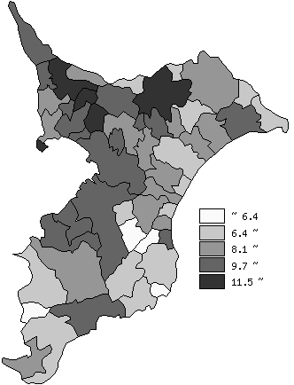
 | 千葉県の推移
平成22年 | 13
平成27年 | 12.4
平成32年 | 11.6
平成37年 | 10.8
平成42年 | 10.1

《備 考》 ・資料出所 国立社会保障･人口問題研究所「日本の市区町村別将来推計人口(平成25年3月推計)」 ・算出方法 コーホート要因法による推計（ある年の男女・年齢別人口を基準として、ここに人口 動態率や移動率などの仮定値を当てはめて将来人口を計算する方法） 注）年少人口：15歳未満人口

